Solicitud gráfica
 | Área: | Matemáticas |  |  | Fecha:
 | Grado: | 8 |  |  | 2016-02-12
 | Título del tema: | Las funciones |  |  | ¿Cuaderno de estudio o recurso? | Recurso
 | Editor: | Josué Malagón |  |  | Motor del recurso | M101

 | Código guión o recurso: | MA_08_07_CO_REC360 | ← Para determinar este código, visite la hoja de Ayuda
 |  |  |  |  | ESPECIFICACIÓN DE ARCHIVOS A ENTREGAR
Núm. | Archivo Shutterstock o ruta en web | Imagen para: | Tipo | Ubicación de la imagen en el recurso M101 | Nombre imagen SMALL | Tamaño imagen SMALL | Nombre imagen ZOOM | Tamaño imagen ZOOM | Descripción | Observaciones
IMG01 | ver observaciones | Recurso M101 | Ilustración | Contenido | MA_08_07_CO_REC360_IMG01n.png | 286 x 286 px | MA_08_07_CO_REC360_IMG01a.png | 500 x 500 px | Pregunta dos, agregar nombres a los ejes, ecuación recta: y=-2/3x+1 | 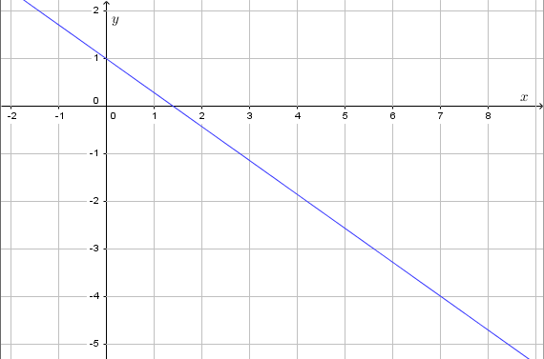
IMG02 | ver observaciones | Recurso M101 | Ilustración | Contenido | MA_08_07_CO_REC360_IMG02n.png | 286 x 286 px | MA_08_07_CO_REC360_IMG02a.png | 500 x 500 px | Pregunta cuatro. Funciones crecientes, decrecientes o constantes: | 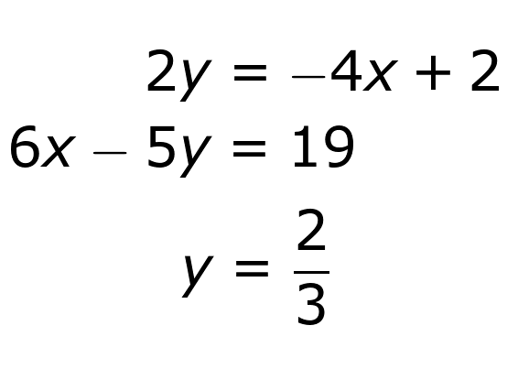
IMG03 | ver observaciones | Recurso M101 | Ilustración | Contenido | MA_08_07_CO_REC360_IMG03n.png | 286 x 286 px | MA_08_07_CO_REC360_IMG03a.png | 500 x 500 px | Pregunta cinco. Coordenadas para determinar rectas | 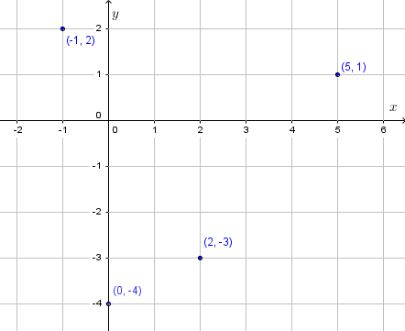
IMG04 | ver observaciones | Recurso M101 | Ilustración | Contenido | MA_08_07_CO_REC360_IMG04n.png | 286 x 286 px | MA_08_07_CO_REC360_IMG04a.png | 500 x 500 px | Pregunta siete. Agregar nombres a los ejes, Parábola: x^2+4x | 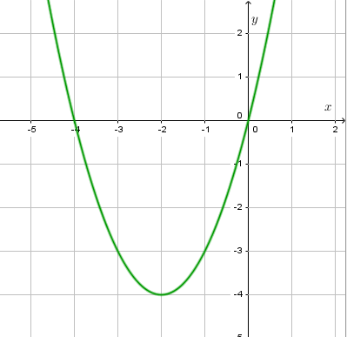
IMG05 | ver observaciones | Recurso M101 | Ilustración | Contenido | MA_08_07_CO_REC360_IMG05n.png | 286 x 286 px | MA_08_07_CO_REC360_IMG05a.png | 500 x 500 px | Pregunta ocho. Ecuaciones cuadráticas | 